案例
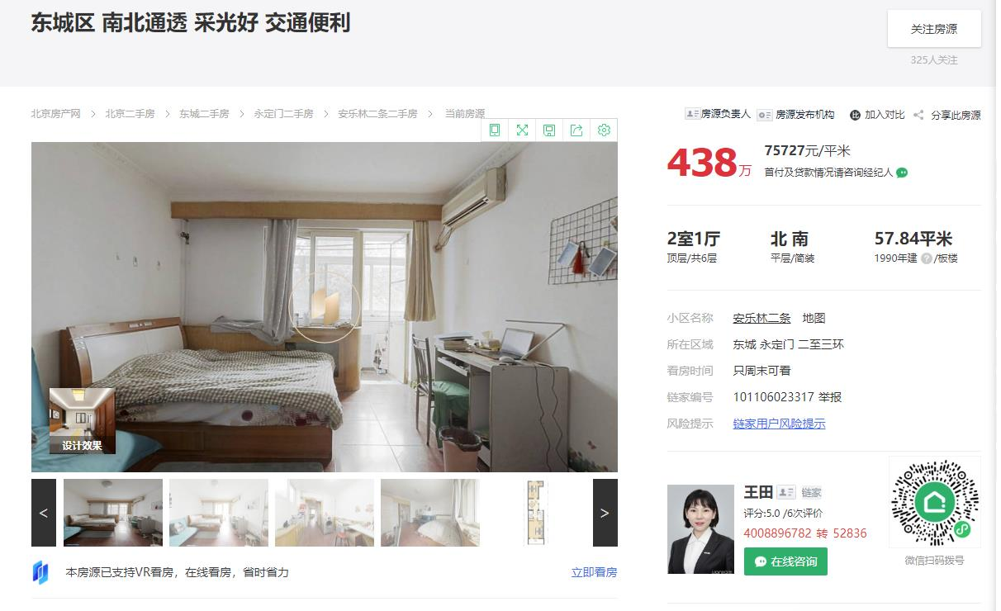
 | 楼层 | 面积 | 装修 | 单价 | 朝向 | 建成年代
1 | 6 | 57.84 | 简装 | 75727 | 南北 | 1990
2 | 5 | 41.51 | 精装修 | 91315.9 | 南 | 1987
3 | 3 | 57.96 | 简装 | 77640 | 南北 | 1988

